Лист 1
 | Упаковка и Сервис
 | upakservice.com
 | +7-421-293-55-33
 | Прайс-лист всего каталога
 | Дата экспорта 02.04.2026
 | При оплате наличными или на карту (не проводные документы) и сумме заказа от 10000руб. скидка 10% Оптовая цена действует при условии размещения заказа на сумму от 10000 руб., VIP от 30000 руб. БЕСПЛАТНАЯ ДОСТАВКА в черте г.Хабаровска при сумме заказа от 10000 рублей ПРОИЗВЕДЕМ ПОД ЗАКАЗ ПАКЕТЫ И ПЛЕНКИ С ДРУГИМИ ПАРАМЕТРАМИ Для крупных оптовиков действуют дополнительные скидки!!!
Фото | Наименование | Цена, розница | Цена, опт | Цена, VIP | Артикул | Кол-во, шт. | Сумма
Пакеты-майка
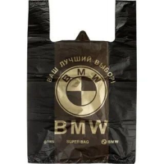 | Пакет-майка c рис BMW 430*700мм 40мкм, черная / 100шт / 800шт | 10.65 | 9.68 | 9.05 | 0032
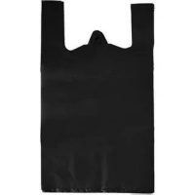 | Пакет-майка 240*420мм 18мкм, черная / 100шт / 2000шт | 1.32 | 1.20 | 1.12 | 0033
 | Пакет-майка 240*420мм 18мкм, зеленая / 100шт / 2000шт | 1.36 | 1.24 | 1.15 | 0034
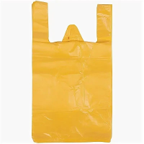 | Пакет-майка 240*420мм 18мкм, желтая / 100шт / 2000шт | 1.36 | 1.24 | 1.15 | 0035
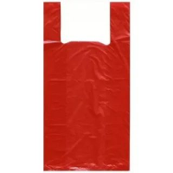 | Пакет-майка 240*420мм 18мкм, красная / 100шт / 2000шт | 1.36 | 1.24 | 1.15 | 0036
 | Пакет-майка 240*420мм 18мкм, синяя / 100шт / 2000шт | 1.36 | 1.24 | 1.15 | 0037
 | Пакет-майка 270*500мм 18мкм, черная / 100шт / 2000шт | 1.74 | 1.58 | 1.48 | 0038
 | Пакет-майка 270*500мм 18мкм, зеленая / 100шт / 2000шт | 1.79 | 1.63 | 1.52 | 0039
 | Пакет-майка 270*500мм 18мкм, желтая / 100шт / 2000шт | 1.63 | 1.48 | 1.39 | 0040
 | Пакет-майка 270*500мм 18мкм, красная / 100шт / 2000шт | 1.63 | 1.48 | 1.39 | 0041
 | Пакет-майка 270*500мм 18мкм, синяя / 100шт / 2000шт | 1.63 | 1.48 | 1.39 | 0042
 | Пакет-майка 300*550мм 25мкм, черная / 100шт / 1000шт | 2.71 | 2.46 | 2.30 | 0043
 | Пакет-майка 300*550мм 25мкм, зеленая / 100шт / 1000шт | 2.78 | 2.53 | 2.37 | 0044
 | Пакет-майка 300*550мм 25мкм, желтая / 100шт / 1000шт | 2.78 | 2.53 | 2.37 | 0045
 | Пакет-майка 300*550мм 25мкм, красная / 100шт / 1000шт | 2.78 | 2.53 | 2.37 | 0046
 | Пакет-майка 300*550мм 25мкм, синяя / 100шт / 1000шт | 2.78 | 2.53 | 2.37 | 0047
 | Пакет-майка 300*550мм 35мкм, черная / 100шт / 1000шт | 3.60 | 3.27 | 3.06 | 0048
 | Пакет-майка 300*550мм 35мкм, зеленая / 100шт / 1000шт | 3.71 | 3.37 | 3.15 | 0049
 | Пакет-майка 300*550мм 35мкм, желтая / 100шт / 1000шт | 3.71 | 3.37 | 3.15 | 0050
 | Пакет-майка 300*550мм 35мкм, красная / 100шт / 1000шт | 3.71 | 3.37 | 3.15 | 0051
 | Пакет-майка 300*550мм 35мкм, синяя / 100шт / 1000шт | 3.71 | 3.37 | 3.15 | 0052
 | Пакет-майка 400*700мм 18мкм, черная / 100шт / 1000шт | 3.50 | 3.18 | 2.97 | 0053
 | Пакет-майка 400*700мм 25мкм, черная / 100шт / 1000шт | 4.97 | 4.52 | 4.22 | 0054
 | Пакет-майка 400*700мм 40мкм, черная / 100шт / 1000шт | 7.00 | 6.36 | 5.94 | 0055
 | Пакет-майка 300*550мм 40мкм ПВД, черная / 100шт / 1000шт | 3.00 | 2.73 | 2.55 | 0056
Пленка парниковая
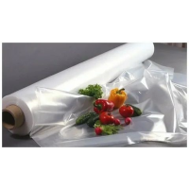 | 100мкм парниковая (10м) ПЕРВЫЙ СОРТ | 36.00 | 32.50 | 30.50 | 0082
 | 100мкм парниковая (25м) ПЕРВЫЙ СОРТ | 36.00 | 32.50 | 30.50 | 0083
 | 100мкм парниковая (50м) ПЕРВЫЙ СОРТ | 36.00 | 32.50 | 30.50 | 0084
 | 100мкм парниковая (100м) ПЕРВЫЙ СОРТ | 36.00 | 32.50 | 30.50 | 0085
 | 150мкм парниковая (10м) ПЕРВЫЙ СОРТ | 54.00 | 49.00 | 46.00 | 0086
 | 150мкм парниковая (25м) ПЕРВЫЙ СОРТ | 54.00 | 49.00 | 46.00 | 0087
 | 150мкм парниковая (50м) ПЕРВЫЙ СОРТ | 54.00 | 49.00 | 46.00 | 0088
 | 150мкм парниковая (100м) ПЕРВЫЙ СОРТ | 54.00 | 49.00 | 46.00 | 0089
 | 200мкм парниковая (10м) ПЕРВЫЙ СОРТ | 71.00 | 65.00 | 61.00 | 0090
 | 200мкм парниковая (25м) ПЕРВЫЙ СОРТ | 71.00 | 65.00 | 61.00 | 0091
 | 200мкм парниковая (50м) ПЕРВЫЙ СОРТ | 71.00 | 65.00 | 61.00 | 0092
 | 200мкм парниковая (100м) ПЕРВЫЙ СОРТ | 71.00 | 75.00 | 61.00 | 0093
Пленка техническая
 | 100мкм, техническая (10м) | 28.00 | 24.50 | 22.00 | 0099
 | 100мкм, техническая (25м) | 28.00 | 24.50 | 22.00 | 0100
 | 100мкм, техническая (50м) | 28.00 | 24.50 | 22.00 | 0101
 | 100мкм, техническая (100м) | 28.00 | 24.50 | 22.00 | 0102
 | 150мкм, техническая (10м) | 44.00 | 40.00 | 36.00 | 0103
 | 150мкм, техническая (25м) | 44.00 | 40.00 | 36.00 | 0104
 | 150мкм, техническая (50м) | 44.00 | 40.00 | 36.00 | 0105
 | 150мкм, техническая (100м) | 44.00 | 40.00 | 36.00 | 0106
 | 200мкм, техническая (10м) | 55.00 | 50.00 | 45.00 | 0107
 | 200мкм, техническая (25м) | 55.00 | 50.00 | 45.00 | 0108
 | 200мкм, техническая (50м) | 55.00 | 50.00 | 45.00 | 0109
 | 200мкм, техническая (100м) | 55.00 | 50.00 | 45.00 | 0110
Пленка черная
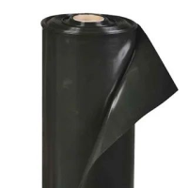 | 100мкм, черная (10м) | 28.00 | 24.50 | 22.00 | 0112
 | 100мкм, черная (25м) | 28.00 | 24.50 | 22.00 | 0113
 | 100мкм, черная (50м) | 28.00 | 24.50 | 22.00 | 0114
 | 100мкм, черная (100м) | 28.00 | 24.50 | 22.00 | 0115
 | 150мкм, черная (10м) | 44.00 | 40.00 | 36.00 | 0116
 | 150мкм, черная (25м) | 44.00 | 40.00 | 36.00 | 0117
 | 150мкм, черная (50м) | 44.00 | 40.00 | 36.00 | 0118
 | 150мкм, черная (100м) | 44.00 | 40.00 | 36.00 | 0119
 | 200мкм, черная (10м) | 55.00 | 50.00 | 45.00 | 0120
 | 200мкм, черная (25м) | 55.00 | 50.00 | 45.00 | 0121
 | 200мкм, черная (50м) | 55.00 | 50.00 | 45.00 | 0122
 | 200мкм, черная (100м) | 55.00 | 50.00 | 45.00 | 0123
Пленка армированная
 | Армированная пленка ширина 2м 120мкм, длина 25метров | 134.00 | 122.00 | 114.00 | 0400
 | Армированная пленка ширина 2м 140мкм, длина 25метров | 144.00 | 131.00 | 123.00 | 0131
 | Армированная пленка ширина 2м 200мкм, длина 25метров | 170.00 | 155.00 | 145.00 | 0132
Вакуумные пищевые пакеты
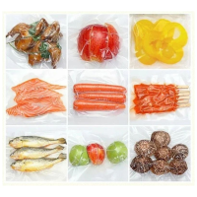 | Вакуумные пищевые пакеты | 0.00 |  |  | 0128
Пленка для мульчирования
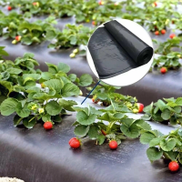 | Пленка для мульч. почвы «Роса» Экстрапрочная (10м) черная | 123.00 | 117.00 | 106.00 | 0125
 | Пленка для мульч. почвы «Роса» Экстрапрочная (25м) черная | 310.00 | 294.00 | 265.00 | 0126
Термоусадочная полиэтиленовая пленка
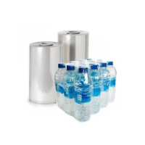 | Термоусадочная полиэтиленовая пленка |  |  |  | 0127
Вакуумные пакеты для упаковки денежных банкнот и монет
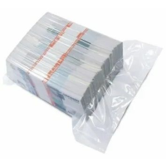 | Вакуумные пакеты для упаковки денежных банкнот и монет |  |  |  | 0129
Скотч с рисунком
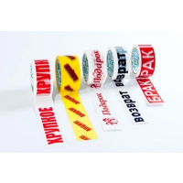 | Скотч с рисунком |  |  |  | 0656
Термопакет
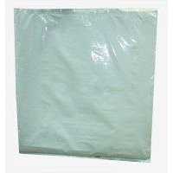 | Термопакет 700*750мм белый. Внешний слой - ПВД соэкструзионный двухслойный 80мкм. Внутренний слой – вспененный ПЭ толщиной 2 мм / 25шт | 250.00 | 230.00 | 215.00 | 0081
Рыбная косынка
 | Косынка 1200*1000мм 20мкм ПНД / 200шт / 2000шт | 3.15 | 2.86 | 2.67 | 0077
 | Косынка 1200*1000мм 20мкм ПНД красная / 200шт / 2000шт | 3.28 | 2.99 | 2.79 | 0078
 | Косынка 1200*1000мм 30мкм ПНД / 200шт / 2000шт | 4.20 | 3.82 | 3.57 | 0079
 | Косынка 1200*1000мм 30мкм ПНД красная / 200шт / 2000шт | 4.41 | 4.01 | 3.75 | 0080
Фасовочные пакеты
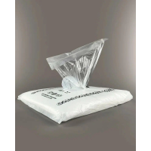 | Пакет фас. 180+80*350 7мкм / 850шт / 25500шт | 277.00 | 252.00 | 225.45 | 0058
 | Пакет фас. 180+80*350 7мкм / 1000шт / 30000шт | 325.00 | 396.00 | 277.00 | 0059
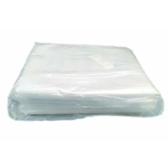 | Пакет фас. БЛЕСК 250*400мм 25мкм ПВД / 200шт / 5000шт | 225.00 | 205.00 | 192.00 | 0060
 | Пакет фас. БЛЕСК 250*400мм 30мкм ПВД / 200шт / 5000шт | 273.00 | 248.00 | 232.00 | 0061
 | Пакет фас. БЛЕСК 250*400мм 40мкм ПВД / 200шт / 5000шт | 320.00 | 291.00 | 272.00 | 0062
 | Пакет фас. 240*370мм 9мкм ПНД / 400шт / 10000шт | 168.00 | 153.00 | 143.00 | 0063
 | Пакет фас. 240*370мм 12мкм ПНД / 400шт / 10000шт | 197.00 | 179.00 | 168.00 | 0064
 | Пакет фас. 240*370мм 15мкм ПНД Экстрапрочная / 400шт / 10000шт | 262.00 | 238.00 | 223.00 | 0065
Мешки для мусора
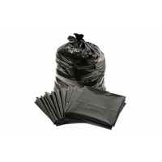 | 30л ОСОБОПРОЧНЫЕ 500*600мм 20мкм ПНД черн. / 30шт / 100упак | 1.44 | 1.31 | 1.25 | 0001
 | NEW!!! 60л 600*700мм 20мкм ПНД, черный / 24шт / 50упак | 2.33 | 2.12 | 2.02 | 0002
 | NEW!!! 60л 600*800мм 20мкм ПНД, черный / 24шт / 50упак | 2.71 | 2.46 | 2.33 | 0003
 | 60л ОСОБОПРОЧНЫЕ 600*800мм 25мкм ПНД черн. / 24шт / 50упак | 3.31 | 3.01 | 2.87 | 0004
 | 120л 700*1100мм 35мкм ПНД, черный / под заказ / 50шт / 10упак | 0.00 |  | 5.98 | 0005
 | 120л 700*1100мм 40мкм ПВД, черный / 50шт / 10упак | 6.60 | 6.00 | 5.40 | 0006
 | 120л 700*1100мм 50мкм ПВД, черный / 50шт / 10упак | 8.59 | 7.81 | 7.42 | 0008
 | 160л 900*1100мм 50мкм ПВД, черн / 50шт / 6упак | 8.39 | 7.63 | 6.87 | 0009
 | 160л 900*1100мм 60мкм ПВД, черный / 50шт / 6упак | 11.30 | 10.27 | 9.76 | 0010
 | 180л 950*1150мм 50мкм ПВД, черный / 50шт / 5упак | 11.04 | 10.04 | 9.04 | 0011
 | 180л 950*1150мм 60мкм ПВД, черный / 50шт / 5упак | 11.83 | 10.75 | 10.21 | 0012
 | 240л 1000*1200мм 50мкм ПВД, черный / 50шт / 5упак | 13.10 | 11.91 | 10.72 | 0013
 | 240л 1000*1200мм 60мкм ПВД, черный / 50шт / 5упак | 15.28 | 13.89 | 13.20 | 0014
 | 360-420л 1200*1400мм 60мкм ПВД, черный / 50шт / 4упак | 22.34 | 20.31 | 18.28 | 0015
Скотч
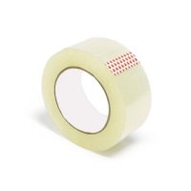 | Скотч прозр. 48 мм 66 м / 6 / 36шт | 56.00 | 51.00 | 51.00 | 0016
 | Скотч прозр. 48 мм 120 м / 6 / 24шт | 79.00 | 72.00 | 72.00 | 0130
 | Скотч прозр. 48 мм 150 м / 6 / 24шт | 105.00 | 96.00 | 96.00 | 0017
 | Скотч прозр. 72 мм 66 м / 24шт | 75.00 | 68.00 | 68.00 | 0190
Стретч
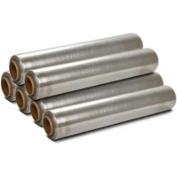 | Пленка-стретч для упаковки паллет ширина – 500 мм, длина – 300 м, 20мкм, 23мкм, 2 сорт, серебро, 2,0кг / 6шт | 360.00 | 340.00 | 340.00 | 0018
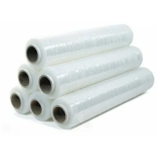 | Пленка-стретч для паллет ширина – 500 мм, длина – 300 метров, 17мкм, 20мкм, высший сорт, 2,0кг / 6шт | 425.00 | 404.00 | 404.00 | 0019
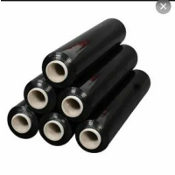 | Пленка-стретч для упаковки паллет ширина – 500 мм, длина – 400 м, 23мкм, 1 сорт, черный, 2,2кг / 6шт | 590.00 | 557.00 | 557.00 | 0020
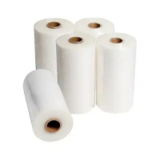 | Пленка-стретч машинная ширина – 500 мм, длина – 1600 метров, 20мкм, 23мкм, высший сорт, 17,0кг / 6шт | 3,870.00 | 3,680.00 | 3,680.00 | 0021
Мешки полипропиленовые
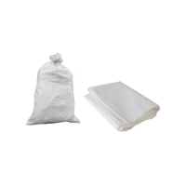 | Мешок белый п/п 45х75 см на 25кг (45гр) / 100шт / 1000шт | 11.20 | 10.13 | 10.13 | 0024
 | Мешок белый п/п 55х95 см (50гр) / 100шт / 1000шт | 12.60 | 11.40 | 11.40 | 0180
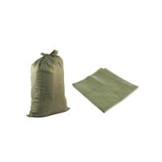 | Мешок зелёный п/п 55х95 см (40гр) / 100шт / 1000шт | 8.20 | 7.45 | 7.45 | 0022
 | Мешок белый п/п 55х105 см (75гр) / 100шт / 1000шт | 19.30 | 17.50 | 17.50 | 0023
 | Мешок белый п/п 55х105 см (85гр) / 100шт / 800шт | 22.60 | 20.53 | 20.53 | 0029
 | Мешок белый п с вкладышем 55х105 см (95гр) / 100шт / 800шт | 27.70 | 25.20 | 25.20 | 0030
 | Мешок зелёный п/п 90х130 см (95гр) / 100шт / 500шт | 20.00 | 18.10 | 18.10 | 0027
Воздушно-пузырьковая пленка
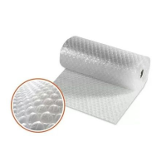 | Пленка воздушно-пузырчатая ширина 40см, длина 5метров | 128.00 | 120.00 | 112.00 | 0133
 | Пленка воздушно-пузырчатая ширина 120см, длина 10метров | 477.00 | 446.00 | 417.00 | 0401
Малярная лента
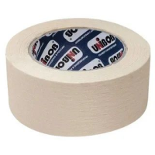 | Клейкая малярная лента 38мм 50метров / 48шт | 113.00 | 113.00 | 113.00 | 0134
 | Клейкая малярная лента 48мм 50метров / 36шт | 142.00 | 142.00 | 142.00 | 0135
 | Клейкая малярная лента 25мм 40метров / 72шт | 61.00 | 61.00 | 61.00 | 0136
 | Клейкая малярная лента 19мм 50метров / 96шт | 59.00 | 59.00 | 59.00 | 0137
Вкладыши в бочку
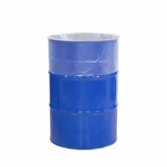 | Вкладыш в бочку 25л 80мкм ПВД / 100шт | 13.20 | 12.00 | 11.20 | 0066
 | Вкладыш в бочку 30л 80мкм ПВД / 100шт | 22.00 | 19.80 | 18.50 | 0067
 | Вкладыш в бочку 50л 100мкм ПВД / 100шт | 29.00 | 26.20 | 24.50 | 0068
 | Вкладыш в бочку 120л 100мкм ПВД / 100шт | 49.00 | 44.10 | 42.30 | 0069
 | Вкладыш в бочку 200л 150 мкм ПВД / 25шт | 95.00 | 87.00 | 81.40 | 0070
 | Вкладыш в бочку 250л 150мкм ПВД / 25шт | 121.00 | 110.00 | 103.00 | 0071
 | Вкладыш в бочку 400л 150мкм ПВД / 25шт | 176.00 | 160.00 | 146.00 | 0072
Рыбный вкладыш
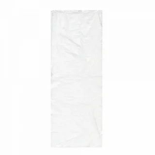 | Вкладыш 350*950мм 20мкм ПНД / 200шт / 2000шт | 1.83 | 1.66 | 1.55 | 0073
 | Вкладыш 350*950мм 20мкм ПНД красный / 200шт / 2000шт | 1.93 | 1.75 | 1.64 | 0074
 | Вкладыш 350*950мм 30мкм ПНД / 200шт / 2000шт | 2.42 | 2.20 | 2.06 | 0075
 | Вкладыш 350*950мм 30мкм ПНД красный / 200шт / 2000шт | 2.54 | 2.31 | 2.16 | 0076
Пакеты и пленка с рисунком
 | Вкладыши и фасовочные пакеты с рисунком |  |  |  | 0132
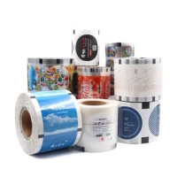 | Пленка с рисунком |  |  |  | 0500
 | Пакеты с вырубной ручкой с рисунком |  |  |  | 0501
 | Пакеты-майка с рисунком |  |  |  | 0655
Пленка светостабилизированная желтая
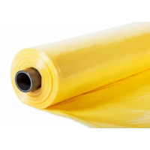 | Пленка светостабилизированная желтая 150см 200мкм 10метров | 78.00 | 71.50 | 67.00 | 0550
 | Пленка светостабилизированная желтая 150см 200мкм 25метров | 78.00 | 71.50 | 67.00 | 0551
 | Пленка светостабилизированная желтая 150см 200мкм 50метров | 78.00 | 71.50 | 67.00 | 0552
 | Пленка светостабилизированная желтая 150см 200мкм 100метров | 78.00 | 71.50 | 67.00 | 0553
 |  |  |  |  | ИТОГО

